Kap 1
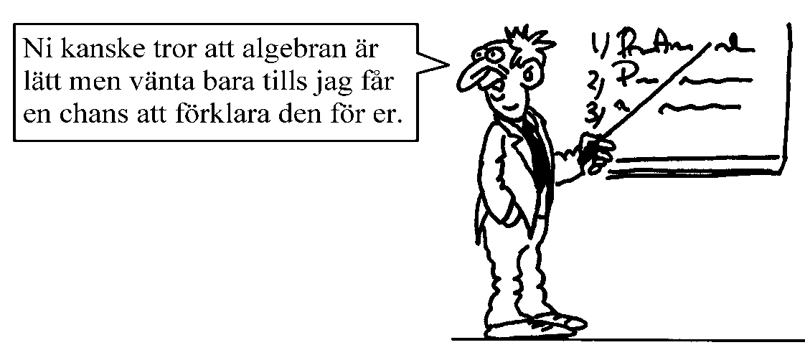
Matematik 2c - Algebra och linjära modeller |  |  |  |  | Är du färdig med dagens uppgifter? Gör då ett par av de som är överhoppade. Övning ger färdighet. =)
Vecka | Lektion | Grundläggande | Fördjupning | Utmanande | Övrigt
2 | Måndag | Uttryck och ekvationer 1103, 1105, 1106, 1107, 1115, 1117, 1118, 1120, 1121, 1124, 1127 | 1109, 1128, 1129, 1131 | 1111, 1132, 1134
 | Tisdag | Funktionsbegreppet 1139, 1140, 1141, 1142, 1143, 1144, 1145, 1146 | 1147, 1148, 1149, 1150 | 1151, 1152, 1153
 | Onsdag | Räta linjens ekvation 1203, 1204, 1205, 1206, 1207, 1208, 1209, 1210, 1212, 1214
 | Fredag | Forts. Räta linjen 1218, 1219, 1222, 1223, 1225 | 1226, 1227, 1228, 1229, 1230, 1231 | 1232, 1233
3 | Måndag | Parallella, vinkelräta, k-form 1235, 1236, 1237, 1244, 1246, 1247, 1248 | 1250, 1254, 1255, 1256 | 1258
 | Tisdag | Linjära modeller 1261, 1263, 1266, 1267, 1268, | 1270, 1272, | 1273, 1293, 1294, 1299
 | Onsdag | Mer om räta linjer 1279, 1281, 1283, 1285, | 1287, 1288, 1289
 | Fredag | Linjär anpassning 1296, 1297 | 1298 | 1299
4 | Måndag | Linjära ekvationssystem: Grafisk lösning 1303, 1304, 1305, 1306, 1307 | 1309, 1311, 1312,
 | Tisdag | Substitutionsmetoden 1315, 1316, 1317, 1318, 1320 | 1321, 1323, 1324, 1325 | 1326
 | Onsdag | Additionsmetoden 1328, 1329, 1330, 1332, 1333 | 1336, 1337, 1338 | 1340
 | Fredag | Speciella ekvationssystem 1341, 1342, 1343 | 1344, 1345, 1346 | 1347, 1348
5 | Måndag | Tre obekanta 1351, 1352 | 1353, 1354, 1355, 1356 | 1358
 | Tisdag | Tillämpningar och problemlösning 1361, 1362, 1364, 1365 1366 | 1367, 1368, 1370, 1371, 1372 | 1373, 1374
 | Onsdag | Repetition kap 1: Sid 63-69
 | Fredag | Övning inför prov
6 | Måndag | Prov del 1 (utan räknare)
 | Tisdag | Prov del 2 (räknare tillåten)

Kap 3
Matematik 2c - Geometri |  |  |  |  | Är du färdig med dagens uppgifter?
Vecka | Lektion | Grundläggande | Fördjupning | Utmanande | Gör då ett par av de som är överhoppade.
15 | Måndag | Genomgång prov kap 2
 | Tisdag | Inledning, Yttervinkelsatsen (Repetition: 3101, 3102, 3103, 3104) 3110, 3111, 3112, 3113, 3114 | 3116, 3117, 3118 | 3119, 3120 | Övning ger färdighet. =)
 | Onsdag | Randvinklar och medelpunktsvinklar 3123, 3124, 3125, 3126, 3127 | 3131, 3132, 3133 | 3135, 3136
 | Fredag | Topptriangelsats, transversalsats 3203, 3204, 3205, 3206, 3207 | 3209, 3210, 3211, 3213 | 3215
16 | Måndag | Area- och volymskala 3218, 3219, 3220, 3221, 3222 | 3223, 3224, 3225 | 3227, 3228, 3229
 | Tisdag | Bevis med likformighet 3232, 3233 | 3234, 3236 | 3237, 3238
 |  | Kongruens 3240, 3241 | 3242, 3243 | 3244, 3245
 | Onsdag | Avståndsformel 3302, 3303, 3304 | 3306, 3308
 |  | Mittpunktsformel 3310, 3312 | 3313, 3315, 3317 | 3318
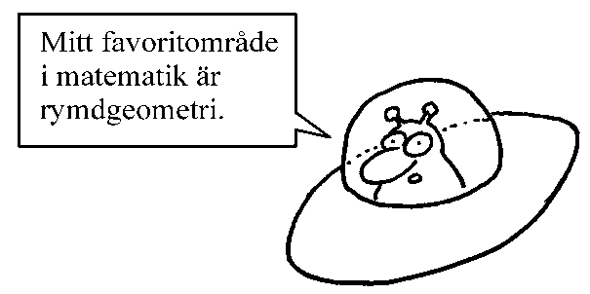
 | Fredag | Blandande övningar kap 3

Kap 4
Matematik 3c - Statistik |  |  |  |  | Är du färdig med dagens uppgifter?
Vecka | Lektion | Grundläggande | Fördjupning | Utmanande | Gör då ett par av de som är överhoppade.
17 | Måndag | Mätdata 4101, 4102, 4103 | 4104, 4105, 4106 |  | Övning ger färdighet. =)
 | Tisdag | Population, stickprov, urval 4108, 4109, 4110 | 4111, 4112, 4113
 | Onsdag | Felkällor 4117, 4118, 4119 | 4120, 4121 | 4122
18 | Måndag | Lägesmått 4204, 4205, 4206, 4207, 4209, 4210 | 4211, 4213, 4214, 4215, 4216 | 4217, 4218
 | Tisdag | Spridningsmått 4221, 4222, 4223, 4224, 4226, 4227, 4228 | 4230 | 4231
 | Onsdag | Standardavvikelse 4234, 4235, 4236, 4237 | 4238, 4239 | 4240
 | Fredag | Normalfördelning 4302, 4303, 4304, 4305 | 4306, 4307, 4309 | 4310
19 | Måndag | Repetition
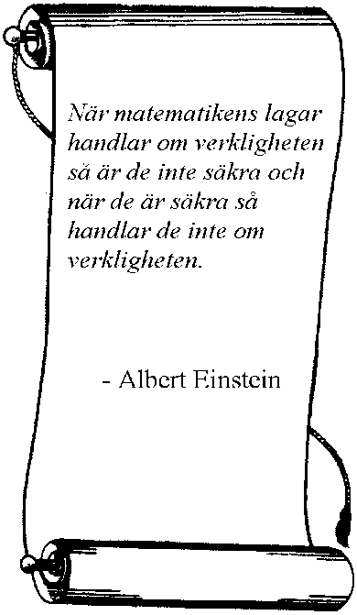
 | Tisdag | Repetition
 | Onsdag | Repetition
20 | Måndag | Öland
 | Tisdag | Öland
 | Onsdag | Öland
 | Fredag | Öland
21 | Måndag | Repetition
 | Tisdag | Kursprov Ma2c
 | Onsdag | Andra lektioner ersätter matten
 | Fredag | Andra lektioner ersätter matten
22 | Måndag | Andra lektioner ersätter matten
 | Tisdag | Betygssamtal
 | Onsdag
 | Fredag | Ledigt

